Задание 1
 | Комментарий
1. Почему практики тест-дизайна нельзя применять сразу после получения требований?
Потому что для эффективного тест-дизайна сначала надо изучить архитектуру приложения и, если есть возможность, код, этого может не быть в требованиях. Так же надо выяснить приоритеты. То есть нужно уточнить серые зоны
2. В какой ситуации классы эквивалентности и граничные значения могут существовать по отдельности? Аргументируй свой ответ и приведи примеры.
КЭ может быть отдельно от ГЗ в случае с наборами. Например: поле принимает только русские, латинские буквы и символы "-" и ".", соответственно эти символы будет КЭ. В случае с цифрами КЭ и ГЗ не могут существовать по отдельности, так как для того чтобы определить КЭ, надо знать ГЗ. Например если ГЗ 10 и 15, то КЭ будет внутри диапозона от 10 до 15.
3. Что такое эквивалентность? Что такое класс эквивалентности?
Эквивалентность - это равентство, идентичность, одинаковость. Класс эквивалентности - это значения на которое программа, поле, форма и т.д. реагируют одинаково. Например поле принимает от 10 до 15 символов (любых), реакция будет одинаковая при вводе любого колличества символов в диапозоне от 10 до 15, это и есть КЭ
4. Можно ли исключить проверку в середине диапазона в пользу проверок на границах, входящих в диапазон? Аргументируй свой ответ.
Нет нельзя. Проверять нужно границы и значения внутри границы. Например КЭ от 10 до 15, поле может нормально принять 10, 11, 14, 15, выдать ошибку для значений 9 и 16, но так же выдать ошибку при введении например 12 символов. Если для некритичной сферы при КЭ 10-15 можно проверить только одно значение в середине, то для медецины, оборонке и других критичных сфер, где от корректности работы зависят жизни, проверять надо весь диапозон. Например при КЭ 10-15 внутри диапозона надо проверятьь не только 12 (например), все значения (10,11,12,13,14,15).
5. Представь, что тебе нужно протестировать форму: у каждого поля есть валидатор. Результат работы формы зависит от комбинации данных в полях. Какие практики тест-дизайна следует применить и почему? Аргументируй свой ответ.
КЭ, ГЗ и попарное тестирование. КЭ и ГЗ проверят, что поля принимают только валидные значения, а попарное тестирование проверит, можно ли заполнить форму обойдя обязательные поля и отсутствие ошибки при не заполнение необязательных полей. Для КЭ и ГЗ просто сделаю таблицу, а для попарного тестирования воспользуюсь https://pairwise.teremokgames.com/ (так будет проще)
6. Какими способами можно оптимизировать количество проверок при работе с таблицами принятия решений? Аргументируй свой ответ.
Удалить варианты решений с которыми быть не может и сократить столбцы дающие одинаковый резутьтат. Например создание аккауна для каршеринга, условия "возраст больше или равен 18 лет" и условие "возраст меньше или равен 60 лет", можно объединить в условие "возраст 18-60 лет". Допустим еще одно условие это "стаж вождения более 2 лет" , то есть у нас 3 условия и 2 варианта ответа "да" и "нет". В первом случает (3 условия) у нас будет 8 столбцов, а после объединения всего 4. (3 во второй степени и 2 во второй степени)
7. Опиши, чем чек-лист отличается от тест-кейсов. Приведи примеры, где применяют и то, и другое.
Чек лист пишется в одну строку и понятен человеку, которы понимает о чём реч и как пройти все шаги. (Например: заполнить ворму валидными значениями). Тест кейс описыват все шаги, которые надо сделать для получения ОР. Тест-кейсы применяют там, где UI не меняется. Так же ТК пишется в БР, чтобы точно возпроизвести ошибку. ЧЛ не требует много времени для написания. ТК требует больше времени для написания и осмысления при воспроизведении. В тоже время при использовании ЧЛ и прогоне его несколько раз, например перед релизом, можно что то упустить.
8. Как правильно составить баг-репорт? Какие элементы баг-репорта — обязательные? Почему?
1. Уникальный номер - обязательно - чтобы не передать другой БР с таким же ID 2. Понятный заголовок с сутью бага. (в случае с API, надо начинать с ручки) - обязательно, чтобы читающий БР смог сразу понять суть бага 3. Предусловие(если есть) - обязательно, чтобы можно было воспроизвести баг 4. Шаги воспроизведения - обязательно, чтобы можно было воспроизвести баг 5. ОР - обязательно, чтобы было понимание, какой должен был быть результат 6. ФР - обязательно, чтобы было понятно, какой результат получили 7. Окружение - обязательно, желательно версию браузера и ПО, чтобы было понятно в каком окружении (версии) и на каком ПО (версии) получили ФР 8. Логи - желательно, чтобы команда разрабоки быстрее разобралась с багом 9. Скриншот или скринкаст (с выделением ошибки) - обязательно, чтобы было нагляднее.
9. По каким правилам составляют заголовок баг-репорта? Что будет, если составить заголовок неправильно?
Уникальный ID, заголовок описывает суть бага. Если составить заголовок не правильно, программист может просто не понять в чем проблема. При не уникальном ID возникнет путаница, например два разных БР с одним ID.
10. Из чего состоит клиент-серверная архитектура приложения? Кратко опиши функциональность каждого элемента.
Клиент серверная архитектура состоит из клиента, сервера (серверов) и интернета Клиент - само приложение с которым взаимодействует пользователь. Пользователь заполняет данные, нажимает кнопки и тд. Клиент отправляет запросы на сервер. Сервер - компьютер на котором находится само приложение или сайт. Когда приложение обращается к серверу, он в ответ отправляет те данные, которые запросил клиент. Так же на сервере хранятся базы данных. База данных - место (программа), где хранятся все данные приложений, например список клиентов, адреса, номера телефонов, логины, пороли и тд. Клиент запрашивает информацию у сервера и если у клиента есть доступ к данным, то сервер предоставляет его Интернет (сеть) - система связанныхустройст, помогающая общаться клинту и серверу (серверам)
11. Опиши этапы обработки запроса после того, как в адресную строку браузера вводят URL: https://yandex.ru.
1. вводим https://yandex.ru в адресную строку 2. Отправляется запрос к DNS 3. В ответ возвращается IP сервера, где хранится информация (сайт, приложение и тд)
12. Что такое кэш? Зачем он нужен? Какое правило нужно соблюдать при работе с кэшем в тестировании?
КЭШ - буфер создающий копии страниц сайта и тд, для быстрого к ним доступа, при повторном вызове. При тестировании нужно отключать кэширование, чтобы не получить ответ из КЭШа, а не от сервера.
13. Ты знаешь, что есть протоколы HTTP и HTTPS. - Чем отличаются HTTP и HTTPS? В каких случаях не стоит пользоваться HTTP? - Из каких компонентов состоит HTTP запрос: за что отвечает каждый? - Какие HTTP-методы ты знаешь? За что они отвечают? Приведи примеры применения разных методов. - Что такое код HTTP-ответа? Какие коды бывают?
- HTTPS отличается от HTTP защищенностью. HTTP не стоит использовать при работе с персональными данными, например с банковскими картами. В HTTPS S - значит secure (безопасный) - 1. метод: POST, GET, PUT, DELETE - то что клиент зочет от сервера: запрос, отправка, изменение или удаление данных 2.Адрес - по которому фронэнд отправляет бэкэнду. 3. Версия HTTP - чаще всего 1.1 - POST - отправляет информацию. GET - запрашивает информацию. PUT - изменяет информацию. DELETE - удаляет информацию. Примеры : 1. POST/{{server_url}}/api/v1/kits - создает пустой набор 2. GET/{{server_url}}/api/logs/secondary - получить логи 3. PUT/{{server_url}}/api/v1/orders/ - добаление товаров в набор (в body пишутся данные, которые отправляются с запросом) 4. DELETE/{{server_url}}/api/v1/kits/8 - удалить набор с номером 8 - Ответ который присылает сервер на запрос, состоит из трех цифр. Первая цифра код состояния. Есть 5 кодов состояния 1хх - информационное (пример 102 Processing), 2хх - успех (пример 200 ОК), 3хх - перенаправление ( пример 300 Multiple Choices), 4хх - ошибка (пример 400 Bad Request), 5хх - ошибка сервера (пример 500 Internal Server Error )
14. Опиши, из каких компонентов может состоять URL. За что отвечает каждый из них?
1. Схема (например HTTPS) -протокол по которому передаются данные 2. Логин и пароль - показывают серверу кто к нему обращается, и какие права имеет 3. @ - символ отделяющий логи, пароль от хоста 4. Доменное имя - адрес сайта или приложения (например ya.ru) 5. Номер порта - порт через который отправляется запрос (например 465) 6. Путь - путь к странице (например ya.ru/search) 7. Параметры запроса (например ya.ru/search/?text=яндекс) 8. Якорь - параметр позволяющий попасть сразу к нужному фрагменту страницы (пишется после #)
15. Какие виды мобильных приложений бывают? В чём особенность каждого?
Нативные, web и гибридное. Нативное устанавливается на устройство, быстрее работает, оптимизировано под устройство, пишется на языке устройства для которого предназначено (Andorid, IOS и прочие), может работать без интернет, отправлять push, использовать оборудование устройства. Web не надо устанавливать, работает через браузер, проще пишется, подходят для всех ОС, требует постоянного подключения к интернету Гибридное - сочетание нативного и web, так же требует постоянного интернета и устанвавливается , как нативное. Что то среднее между нативным и web.
16. Чем эмулятор отличается от реального устройства? Кратко опиши недостатки и преимущества при тестировании.
Эмулятор использует ресурс компьютера, оперативную память, которую выделяет пользователь. Он только имитирует поведение реального устройства, без возможности аппаратных функций. Из плюсов эмуляторов: дешевизна, покупка всех устройств выйдет в большую сумму, учитывая, что некотрые устройства в дальнейшем могут не пригодиться. Возможность проводить автотесты. Из минусов эмуляторов: не доступны аппаратные функции, такие как например камера. Возможны ложные срабатывания. Возможно получение не полных данных. Из плюсов реального устройства: большая точность тестировая, включая цветопередачу, разрешение внешний вид приложения. Поведение реального устройства будет совпадать с поведением такого же устройства у пользователей. Из минусов реальных устройст: цена устройств. Если тестирует комманда, то устройство нужно не одно, либо придется тестировать по очереди, что затратно по времени.
17. Проверь, есть ли ошибки в JSON Если да, то приложи верный вариант файла.

Ссылка на иллюстрацию:
https://code.s3.yandex.net/qa/schemes/diploma-29.png
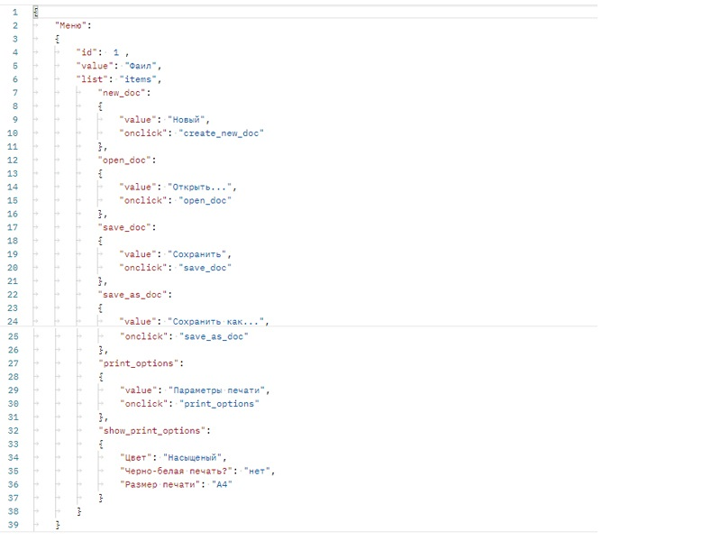
https://drive.google.com/file/d/14H_ZFvYX0qOiipdUvaE0LhnedlrzbSni/view?usp=share_link
18. Что такое реляционная база данных? Чем она отличается от нереляционной?
Реляционная база данных состоит из таблиц и связей между таблицами. Таблицы это строки (запись) и столбцы (поля), можно связывать например по ID или другому полю. В нереляционных базах данных данные хранятся как пары ключ-значение, документы JSON или графы.
19. Напиши, какие виды JOIN бывают. В чем особенность каждого?
INNER JOIN - возвращает строки на пересечении двух таблиц (строго) LEFT JOIN - так же связывает пересекающиеся строки двух таблиц, но так же добавляет строки, которые есть только в левой таблице, для правой таблицы они будут со значением NULL RIGTH JOIN - так же связывает пересекающиеся строки двух таблиц, но так же добавляет строки, которые есть только в правой таблице, для левой таблицы они будут со значением NULL rigth join используется редко из-за неудобства (инфа из вебинара )
Исходные данные для заданий ниже Ты тестируешь сервис, который доставляет еду за 30 минут. Пока это маленький стартап, поэтому ты работаешь всего с четырьмя таблицами: Orders — все доставленные заказы; ORDERS_ID — ID заказов, int; USER_ID — ID пользователей, int; EMPLOYEE_ID — ID сотрудников, int; DELIVERY_TIME — время доставки в минутах, int; ITEMS — список товаров, char; Users — пользователи; USER_ID — ID пользователей, int; FULL_NAME — полное ФИО пользователя, char; PHONE — номер телефона пользователя, char; ADDRESS — адрес пользователя, char; Employees — работники; EMPLOYEE_ID — ID сотрудника, int; FIRST_NAME —имя сотрудника, char; LAST_NAME — фамилия сотрудника, char; PHONE — телефон сотрудника, char; JOB_ID — ID специализации, int; Jobs — типы работ в сервисе JOB_ID — ID специализации, int; JOB_TYPE — тип специализации, char; HOURS — число рабочих часов в неделю, int; SALARY — зарплата сотрудника с данной специализацией в рублях, int;

Ссылка на иллюстрацию:
https://code.s3.yandex.net/qa/schemes/diploma-33.png

20. В службу поддержки пришло много жалоб: заказы, в которых есть гречка, доставляют почти час, хотя сервис обещает успеть в 30 минут. Проверь, действительно ли курьеры опаздывают. Выбери все заказы, где есть хотя бы один товар - «гречка» и время доставки свыше 30 минут. В результирующей таблице должны быть ID заказов и ID курьеров. В ответе приложи SQL-запрос.
SELECT ORDERS_ID, EMPLOYEE_ID FROM Orders WHERE DELIVERY_TIME > 30 AND ITEMS LIKE '%гречка%';
21. Менеджер предложил добавить новую функциональность в продукт: мониторинг, который показывает самых активных клиентов за всё время работы компании. Проверь, что список пользователей корректно выводится на экран. На этом этапе разработки достаточно проверить только ID клиентов. Выбери пять самых активных клиентов по количеству заказов. В результирующую таблицу выведи ID каждого пользователя и число заказов. Отсортируй данные по убыванию числа заказов, выбери пять самых активных клиентов. В ответе приложи SQL-запрос.
SELECT USER_ID, COUNT(ORDERS_ID) AS ORDERS_CNT FROM Orders GROUP BY USER_ID ORDER BY ORDERS_CNT DESC LIMIT 5; | • Вопрос 21. Стоит пересмотреть решение - нужен ли здесь JOIN?
22. Из бухгалтерии пришёл баг-репорт: зарплаты сотрудников рассчитываются некорректно. Оказалось, что почти все ошибки в расчётах — в расчётных листах менеджеров. Выведи список ID всех сотрудников, у которых в специализации содержится «менеджер», с зарплатой больше 70 000 рублей. В ответе приложи SQL-запрос.
SELECT Employees. EMPLOYEE_ID FROM Employees INNER JOIN Jobs ON Employees.JOB_ID = Jobs.JOB_ID WHERE Jobs. SALARY > 70000 AND Jobs. JOB_TYPE LIKE ‘%менеджер%’;
23. Изучи три ситуации и ответь на вопрос: стоит ли писать автотесты в этом случае? Аргументируй свой ответ. 1) Проект существует давно, у него написано много ручных тестов. 2) Проект временный: продлится всего несколько месяцев. 3) Проект нестабилен: в функциональность часто вносят изменения.
1. Стоит, так как большая часть продукта не будет изменяться, именно для нее стоит написать автотесты, чтобы постоянно не проверять руками, не сломалось ли что. И не делать руками то же самое после каждого обновления, которое не затронуло часть продукта. 2. Смыла писать атотесты нет, так как написание займет много времени и эти тесты в дальнейшем не пригодятся, проще один раз проверить руками. 3. В данный момент писать автотесты нет смысла, так как в дальнейшем их придется постоянно переписывать. В будущем, когда проект станет стабильным, нужно будет их написать, сейчас нет.

Задание 2 артефакты
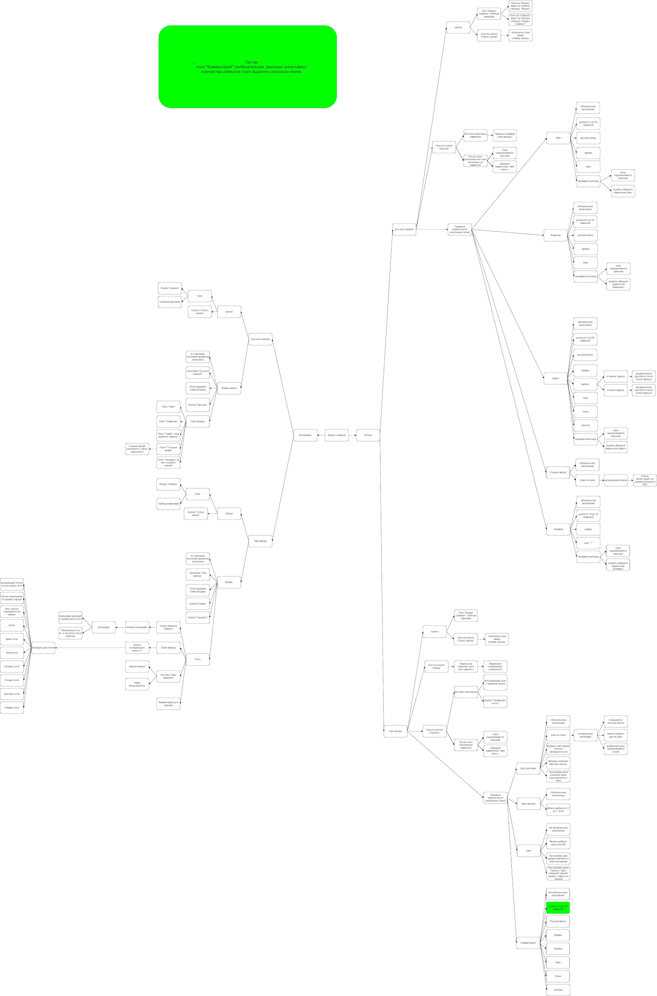
Скриншоты

mindmap | // вставь ссылку или картинку
https://drive.google.com/file/d/1l7OheS2ZfO5r1tyDsMwva-OZVew2D-nU/view?usp=share_link

